画面遷移図
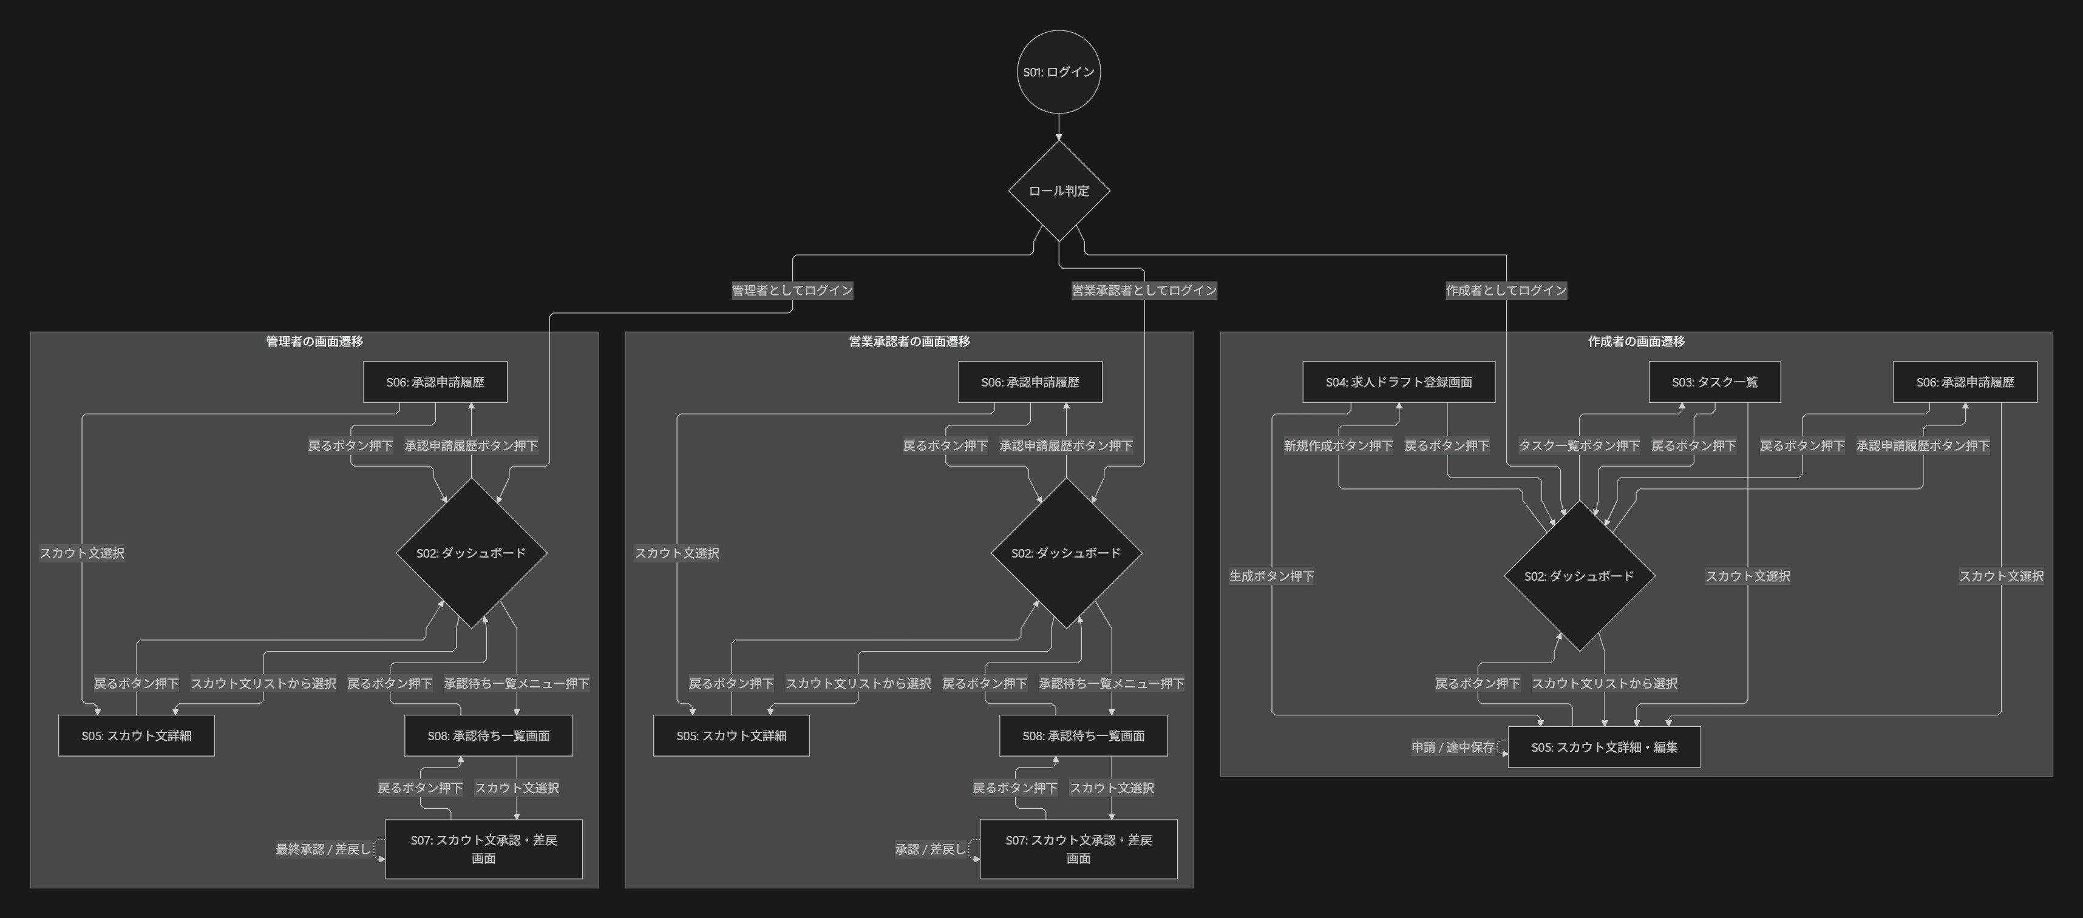
画面遷移図 | システム名 | スカウト文作成援助システム | 作成日 | 2026-05-25 | 作成者 | 小山理緒菜
 | システムID |  | 改定日 |  | 改定者
 | 備考

